管理者画面
画面仕様書 |  |  | システム名称 |  |  | OICオンラインショップ |  |  |  | 作成日
 |  |  |  |  |  |  |  |  |  | 16/11/22
名称 | 管理者画面 |  | No |  |  |  |  |  |  | 作成者

 |  |  |  |  |  |  | 画面詳細
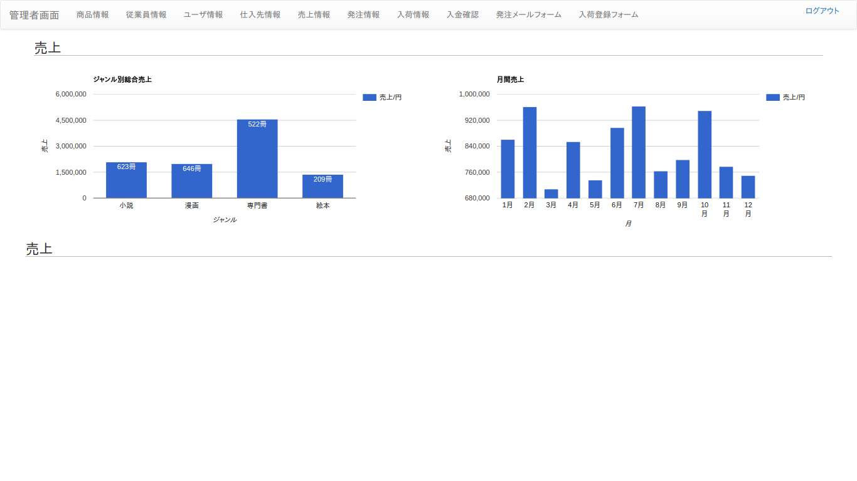
 |  |  |  |  |  |  | フォーム名 |  | admin

 |  |  |  |  |  |  | 画面サイズ |  | 2050x1010

 |  |  |  |  |  |  | 背景色 |  | 白

 |  |  |  |  |  |  | 文字種類 |  | Chromeブラウザ標準

 |  |  |  |  |  |  | 文字サイズ |  | 14

 |  |  |  |  |  |  | 文字色 |  | 黒

 |  |  |  |  |  |  | 注意事項

 | 名称 | 使用コントロール | Caption | 初期値 | 必須入力 | TAB順 | 桁制限 | その他
1 | btn_navbar | button |  |  |  | 1
2 | lbl_title | label | 売上 |  |  | -
3 | graph_genre_sales | graph | ジャンル別総売上 |  |  | -
4 | graph_monthly_sales | graph | 月間売上 |  |  | -
5
6
7
8
9
10
11
12
13
14
15
16
17
18
19
20
21
22
23
24
25
26
27
28
29
30

その他

商品情報
画面仕様書 |  |  | システム名称 |  |  | OICオンラインショップ |  |  |  | 作成日
 |  |  |  |  |  |  |  |  |  | 16/11/22
名称 | 商品情報 |  | No |  |  |  |  |  |  | 作成者

 |  |  |  |  |  |  | 画面詳細

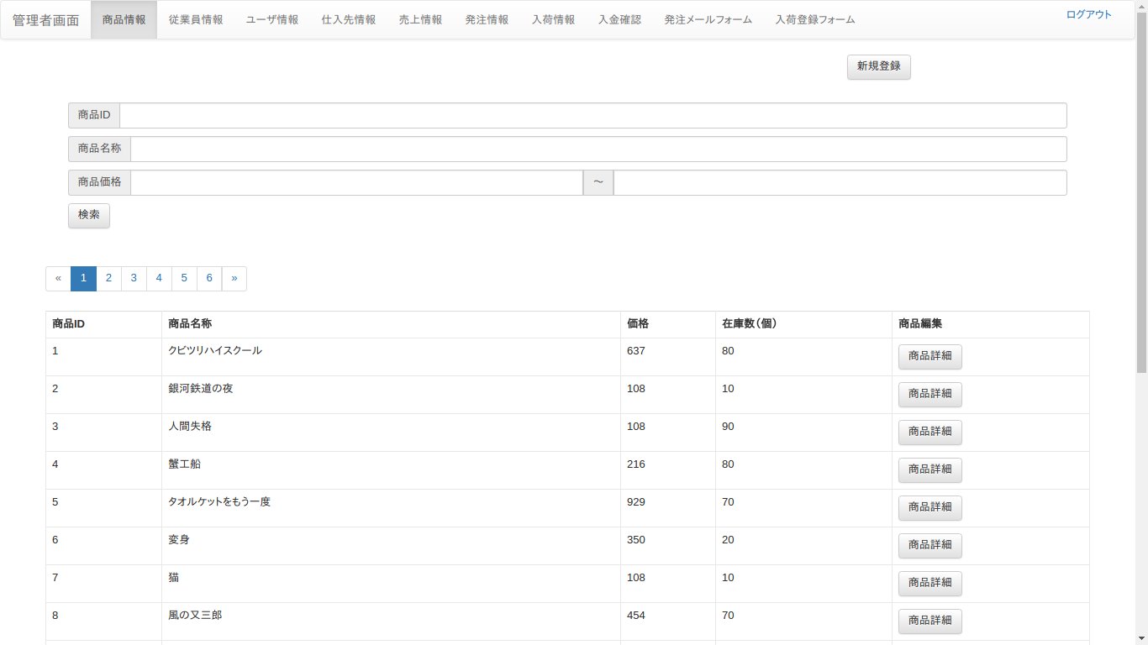
 |  |  |  |  |  |  | フォーム名 |  | admin_stock

 |  |  |  |  |  |  | 画面サイズ |  | 2050x1010

 |  |  |  |  |  |  | 背景色 |  | 白

 |  |  |  |  |  |  | 文字種類 |  | Chromeブラウザ標準

 |  |  |  |  |  |  | 文字サイズ |  | 14

 |  |  |  |  |  |  | 文字色 |  | 灰色

 |  |  |  |  |  |  | 注意事項

 | 名称 | 使用コントロール | Caption | 初期値 | 必須入力 | TAB順 | 桁制限 | その他
1 | btn_navbar | button |  |  |  | 1
2 | btn_sign_up | button | 新規登録 |  |  | 2
3 | lbl_product_id | label | 商品ID |  |  | -
4 | txt_product_id | textbox |  |  |  | 3 | 50
5 | lbl_product_name | label | 商品名称 |  |  | -
6 | txt_product_name | textbox |  |  |  | 4 | 50
7 | lbl_product_price | label | 価格上限 |  |  | -
8 | txt_product_price | textbox |  |  |  | 5 | 10
9 | lbl_product_price | label | 価格下限 |  |  | -
10 | txt_product_price | textbox |  |  |  | 6 | 10
11 | btn_serch | button | 検索 |  |  | 7
12 | btn_pagination | button |  |  |  | 8
13 | lbl_product_id | label | 商品ID |  |  | -
14 | lbl_product_name | label | 商品名称 |  |  | -
15 | lbl_product_price | label | 価格 |  |  | -
16 | lbl_product_num | label | 在庫数（個） |  |  | -
17 | lbl_product_edit | label | 商品編集 |  |  | -
18 | btn_product_ｄetails | button | 商品詳細 |  |  | 9
19
20
21
22
23
24
25
26
27
28
29
30

その他

商品新規登録画面
画面仕様書 |  |  | システム名称 |  |  | OICオンラインショップ |  |  |  | 作成日
 |  |  |  |  |  |  |  |  |  | 16/11/22
名称 | 商品新規登録 |  | No |  |  |  |  |  |  | 作成者

 |  |  |  |  |  |  | 画面詳細

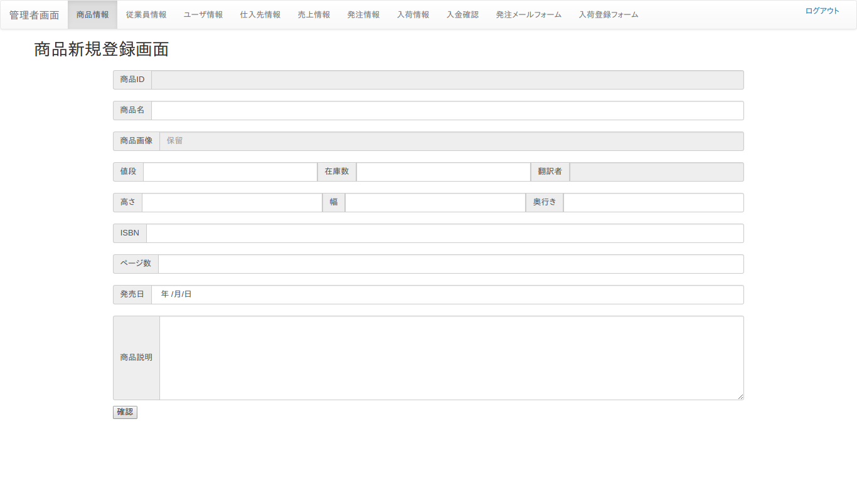
 |  |  |  |  |  |  | フォーム名 |  | admin_stock_create

 |  |  |  |  |  |  | 画面サイズ |  | 2050x1010

 |  |  |  |  |  |  | 背景色 |  | 白

 |  |  |  |  |  |  | 文字種類 |  | Chromeブラウザ標準

 |  |  |  |  |  |  | 文字サイズ |  | 14

 |  |  |  |  |  |  | 文字色 |  | 灰色

 |  |  |  |  |  |  | 注意事項

 | 名称 | 使用コントロール | Caption | 初期値 | 必須入力 | TAB順 | 桁制限 | その他
1 | btn_navber | button |  |  |  | 1
2 | lbl_title | label | 商品新規登録画面 |  |  | -
3 | lbl_product_id | label | 商品ID |  |  | -
4 | lbl_product_name | label | 商品名 |  |  | -
5 | txt_product_name | textbox |  |  | ○ | 2 | 50
6 | lbl_product_image | label | 商品画像 |  |  | -
7 | lbl_product_price | label | 値段 |  |  | -
8 | txt_product_price | textbox |  |  | ○ | 3 | 10
9 | lbl_product_stock | label | 在庫数 |  |  | -
10 | txt_product_stock | textbox |  |  | ○ | 4 | 50
11 | lbl_trancelater_id | label | 翻訳者 |  |  | -
12 | lbl_product_height | label | 高さ |  |  | -
13 | txt_product_height | textbox |  |  | ○ | 5 | 10
14 | lbl_product_width | label | 幅 |  |  | -
15 | txt_product_width | textbox |  |  | ○ | 6 | 10
16 | lbl_product_depth | label | 奥行き |  |  | -
17 | txt_product_depth | textbox |  |  | ○ | 7 | 10
18 | lbl_ISBN | label | ISBN |  |  | -
19 | txt_ISBN | textbox |  |  | ○ | 8 | 30
20 | lbl_product_page | label | ページ数 |  |  | -
21 | txt_product_page | textbox |  |  | ○ | 9 | 10
22 | lbl_product_start_day | label | 発売日 |  |  | -
23 | txt_product_start_day | textbox |  |  | ○ | 10 | 10
24 | lbl_product_explanation | label | 商品説明 |  |  | -
25 | txt_product_explanation | textbox |  |  | ○ | 11 | 50
26 | btn_default | button | 確認 |  |  | 12
27
28
29
30

その他

商品詳細画面
画面仕様書 |  |  | システム名称 |  |  | OICオンラインショップ |  |  |  | 作成日
 |  |  |  |  |  |  |  |  |  | 16/11/22
名称 | 商品詳細画面 |  | No |  |  |  |  |  |  | 作成者

 |  |  |  |  |  |  | 画面詳細
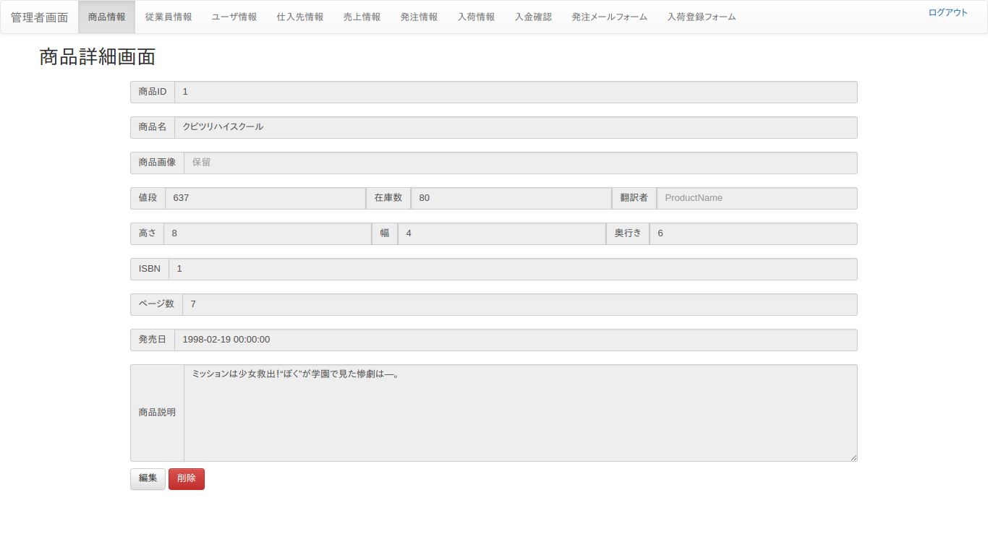
 |  |  |  |  |  |  | フォーム名 |  | admin_stock_details

 |  |  |  |  |  |  | 画面サイズ |  | 2050x1010

 |  |  |  |  |  |  | 背景色 |  | 白

 |  |  |  |  |  |  | 文字種類 |  | Chromeブラウザ標準

 |  |  |  |  |  |  | 文字サイズ |  | 14

 |  |  |  |  |  |  | 文字色 |  | 灰色

 |  |  |  |  |  |  | 注意事項

 | 名称 | 使用コントロール | Caption | 初期値 | 必須入力 | TAB順 | 桁制限 | その他
1 | btn_navber | button |  |  |  | 1
2 | lbl_title | label | 商品詳細画面 |  |  | -
3 | lbl_product_id | label | 商品ID |  |  | -
4 | lbl_product_name | label | 商品名 |  |  | -
5 | lbl_product_image | label | 商品画像 |  |  | -
6 | lbl_product_price | label | 値段 |  |  | -
7 | lbl_product_stock | label | 在庫数 |  |  | -
8 | lbl_trancelater_id | label | 翻訳者 |  |  | -
9 | lbl_product_height | label | 高さ |  |  | -
10 | lbl_product_width | label | 幅 |  |  | -
11 | lbl_product_depth | label | 奥行き |  |  | -
12 | lbl_ISBN | label | ISBN |  |  | -
13 | lbl_product_page | label | ページ数 |  |  | -
14 | lbl_product_start_day | label | 発売日 |  |  | -
15 | lbl_product_explanation | label | 商品説明 |  |  | -
16 | btn_default | button | 編集 |  |  | 2
17 | btn_danger | button | 削除 |  |  | 3
18
19
20
21
22
23
24
25
26
27
28
29
30

その他

商品編集画面
画面仕様書 |  |  | システム名称 |  |  | OICオンラインショップ |  |  |  | 作成日
 |  |  |  |  |  |  |  |  |  | 16/11/22
名称 | 商品編集画面 |  | No |  |  |  |  |  |  | 作成者

 |  |  |  |  |  |  | 画面詳細

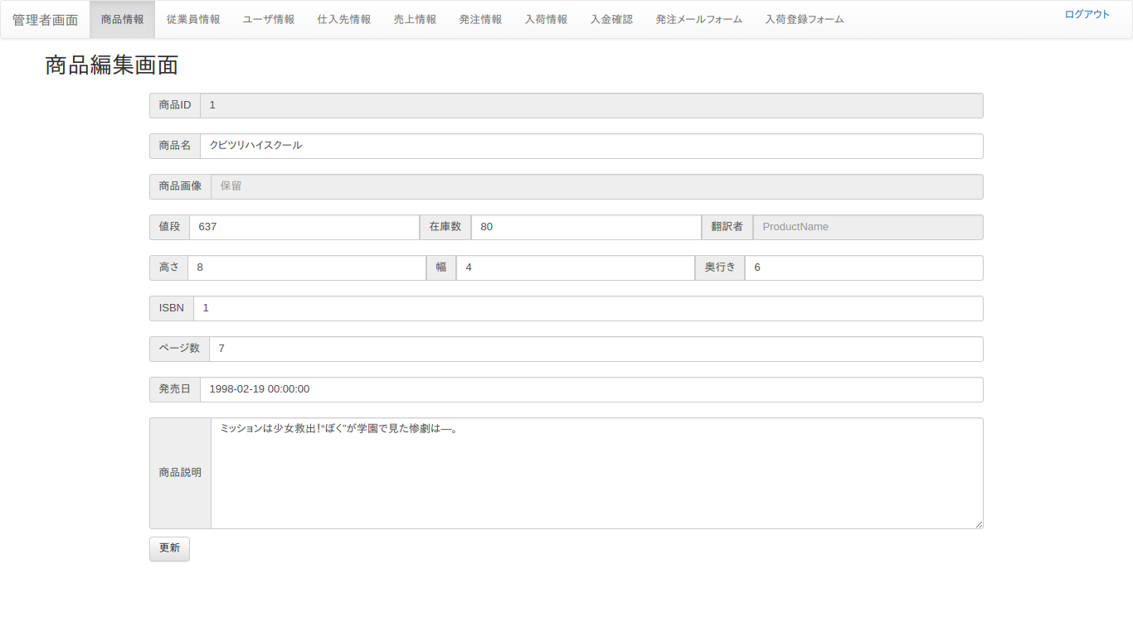
 |  |  |  |  |  |  | フォーム名 |  | admin_stock_edit

 |  |  |  |  |  |  | 画面サイズ |  | 2050x1010

 |  |  |  |  |  |  | 背景色 |  | 白

 |  |  |  |  |  |  | 文字種類 |  | Chromeブラウザ標準

 |  |  |  |  |  |  | 文字サイズ |  | 14

 |  |  |  |  |  |  | 文字色 |  | 灰色

 |  |  |  |  |  |  | 注意事項

 | 名称 | 使用コントロール | Caption | 初期値 | 必須入力 | TAB順 | 桁制限 | その他
1 | btn_navber | button |  |  |  | 1
2 | lbl_title | label | 商品編集画面 |  |  | -
3 | lbl_product_id | label | 商品ID |  |  | -
4 | lbl_product_name | label | 商品名 |  |  | -
5 | txt_product_name | textbox |  |  | ○ | 2 | 50
6 | lbl_product_image | label | 商品画像 |  |  | -
7 | lbl_product_price | label | 値段 |  |  | - | 10
8 | txt_product_price | textbox |  |  | ○ | 3
9 | lbl_product_stock | label | 在庫数 |  |  | -
10 | txt_product_stock | textbox |  |  | ○ | 4 | 50
11 | lbl_trancelater | label | 翻訳者 |  |  | -
12 | lbl_product_height | label | 高さ |  |  | -
13 | txt_product_height | textbox |  |  | ○ | 5 | 10
14 | lbl_product_width | label | 幅 |  |  | -
15 | txt_product_width | textbox |  |  | ○ | 6 | 10
16 | lbl_product_depth | label | 奥行き |  |  | -
17 | txt_product_depth | textbox |  |  | ○ | 7 | 10
18 | lbl_ISBN | label | ISBN |  |  | -
19 | txt_ISBN | textbox |  |  | ○ | 8 | 30
20 | lbl_product_page | label | ページ数 |  |  | -
21 | txt_product_page | textbox |  |  | ○ | 9 | 10
22 | lbl_product_start_day | label | 発売日 |  |  | -
23 | txt_product_start_day | textbox |  |  | ○ | 10 | 10
24 | lbl_product_explanation | label | 商品説明 |  |  | -
25 | ｔｘｔ_product_explanation | textbox |  |  | ○ | 11 | 50
26 | btn_default | button | 更新 |  |  | 12
27
28
29
30

その他

ユーザ
画面仕様書 |  |  | システム名称 |  |  | OICオンラインショップ |  |  |  | 作成日
 |  |  |  |  |  |  |  |  |  | 16/11/22
名称 | ユーザ |  | No |  |  |  |  |  |  | 作成者

 |  |  |  |  |  |  | 画面詳細

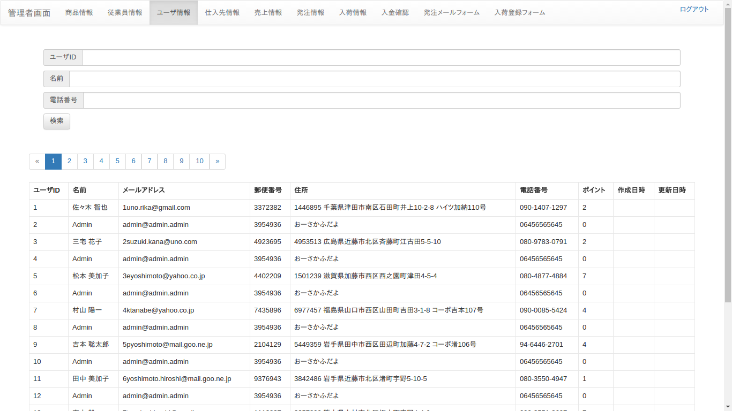
 |  |  |  |  |  |  | フォーム名 |  | admin_user

 |  |  |  |  |  |  | 画面サイズ |  | 2050x1010

 |  |  |  |  |  |  | 背景色 |  | 白

 |  |  |  |  |  |  | 文字種類 |  | Chromeブラウザ標準

 |  |  |  |  |  |  | 文字サイズ |  | 14

 |  |  |  |  |  |  | 文字色 |  | 灰色

 |  |  |  |  |  |  | 注意事項

 | 名称 | 使用コントロール | Caption | 初期値 | 必須入力 | TAB順 | 桁制限 | その他
1 | btn_navbar | button |  |  |  | 1
2 | lbl_id | label | ユーザID |  |  | -
3 | txt_id | textbox |  |  |  | 2 | 50
4 | lbl_name | label | 名前 |  |  | -
5 | txt_name | textbox |  |  |  | 3 | 50
6 | lbl_tel | label | 電話番号 |  |  | -
7 | txt_tel | textbox |  |  |  | 4 | 20
8 | btn_search | button | 検索 |  |  | 5
9 | btn_pagination | button |  |  |  | 6
10 | lbl_id | label | ユーザID |  |  | -
11 | lbl_name | label | 名前 |  |  | -
12 | lbl_email | label | メールアドレス |  |  | -
13 | lbl_postal_code | label | 郵便番号 |  |  | -
14 | lbl_address | label | 住所 |  |  | -
15 | lbl_tel | label | 電話番号 |  |  | -
16 | lbl_point | label | ポイント |  |  | -
17 | lbl_created | label | 作成日時 |  |  | -
18 | lbl_modified | label | 更新日時 |  |  | -
19
20
21
22
23
24
25
26
27
28
29
30

その他

仕入先詳細画面
画面仕様書 |  |  | システム名称 |  |  | OICオンラインショップ |  |  |  | 作成日
 |  |  |  |  |  |  |  |  |  | 16/11/22
名称 | 仕入先詳細画面 |  | No |  |  |  |  |  |  | 作成者

 |  |  |  |  |  |  | 画面詳細

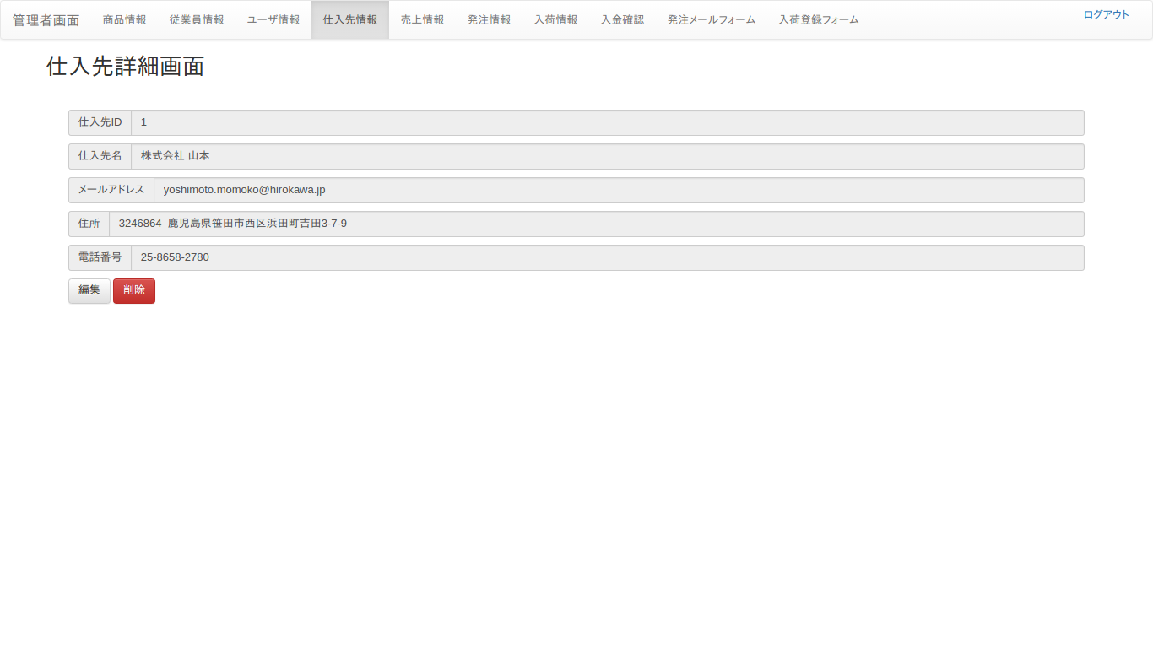
 |  |  |  |  |  |  | フォーム名 |  | admin_vendor_details

 |  |  |  |  |  |  | 画面サイズ |  | 2050x1010

 |  |  |  |  |  |  | 背景色 |  | 白

 |  |  |  |  |  |  | 文字種類 |  | Chormeブラウザ標準

 |  |  |  |  |  |  | 文字サイズ |  | 14

 |  |  |  |  |  |  | 文字色 |  | 灰色

 |  |  |  |  |  |  | 注意事項

 | 名称 | 使用コントロール | Caption | 初期値 | 必須入力 | TAB順 | 桁制限 | その他
1 | btn_navbar | button |  |  |  | 1
2 | lbl_title | label | 仕入先詳細画面 |  |  | -
3 | lbl_vendor_id | label | 仕入先ID |  |  | -
4 | lbl_vendor_name | label | 仕入先名 |  |  | -
5 | lbl_vendor_email | label | メールアドレス |  |  | -
6 | lbl_vendor_address | label | 住所 |  |  | -
7 | lbl_vendor_phome_number | label | 電話番号 |  |  | -
8 | btn_edit | button | 編集 |  |  | 2
9 | btn_delete | button | 削除 |  |  | 3
10
11
12
13
14
15
16
17
18
19
20
21
22
23
24
25
26
27
28
29
30

その他

仕入先編集画面
画面仕様書 |  |  | システム名称 |  |  | OICオンラインショップ |  |  |  | 作成日
 |  |  |  |  |  |  |  |  |  | 16/11/22
名称 | 仕入先編集画面 |  | No |  |  |  |  |  |  | 作成者

 |  |  |  |  |  |  | 画面詳細
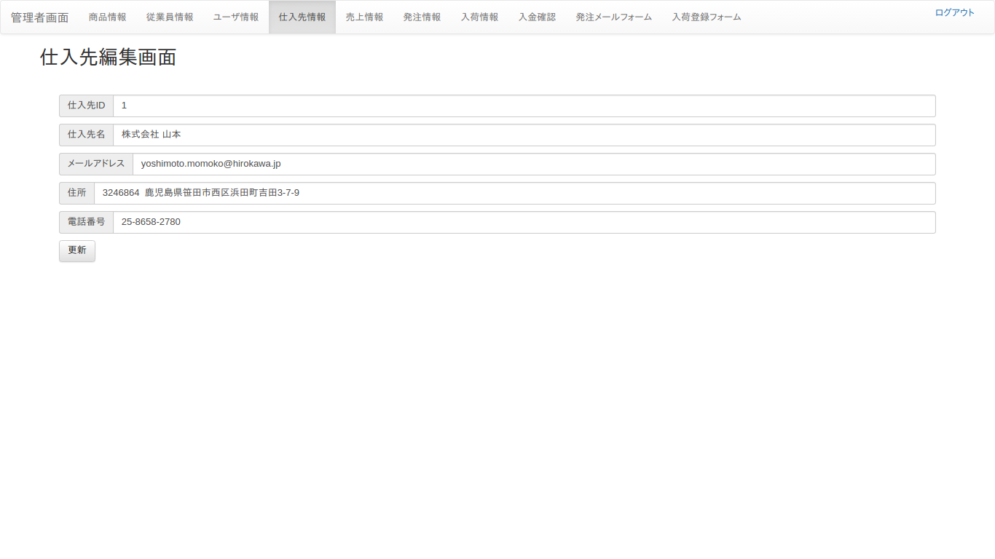
 |  |  |  |  |  |  | フォーム名 |  | admin_vendor_edit

 |  |  |  |  |  |  | 画面サイズ |  | 2050x10101

 |  |  |  |  |  |  | 背景色 |  | 白

 |  |  |  |  |  |  | 文字種類 |  | Chromeブラウザ標準

 |  |  |  |  |  |  | 文字サイズ |  | 14

 |  |  |  |  |  |  | 文字色 |  | 灰色

 |  |  |  |  |  |  | 注意事項

 | 名称 | 使用コントロール | Caption | 初期値 | 必須入力 | TAB順 | 桁制限 | その他
1 | btn_navbar | button |  |  |  | 1
2 | lbl_title | label | 仕入先編集画面 |  |  | -
3 | lbl_vendor_id | label | 仕入先ID |  |  | -
4 | txt_vendor_id | textbox |  |  | ○ | 2 | 50
5 | lbl_vendor_name | label | 仕入先名 |  |  | -
6 | txt_vendor_name | textbox |  |  | ○ | 3 | 50
7 | lbl_vendor_email | label | メールアドレス |  |  | -
8 | txt_vendor_email | textbox |  |  | ○ | 4 | 20
9 | lbl_vendor_address | label | 住所 |  |  | -
10 | txt_vendor_address | textbox |  |  | ○ | 5 | 30
11 | lbl_vendor_phome_number | label | 電話番号 |  |  | -
12 | txt_vendor_phome_number | textbox |  |  | ○ | 6 | 20
13 | btn_update | button | 更新 |  |  | 7
14
15
16
17
18
19
20
21
22
23
24
25
26
27
28
29
30

その他

売上情報
画面仕様書 |  |  | システム名称 |  |  | OICオンラインショップ |  |  |  | 作成日
 |  |  |  |  |  |  |  |  |  | 16/11/22
名称 | 売上 |  | No |  |  |  |  |  |  | 作成者

 |  |  |  |  |  |  | 画面詳細
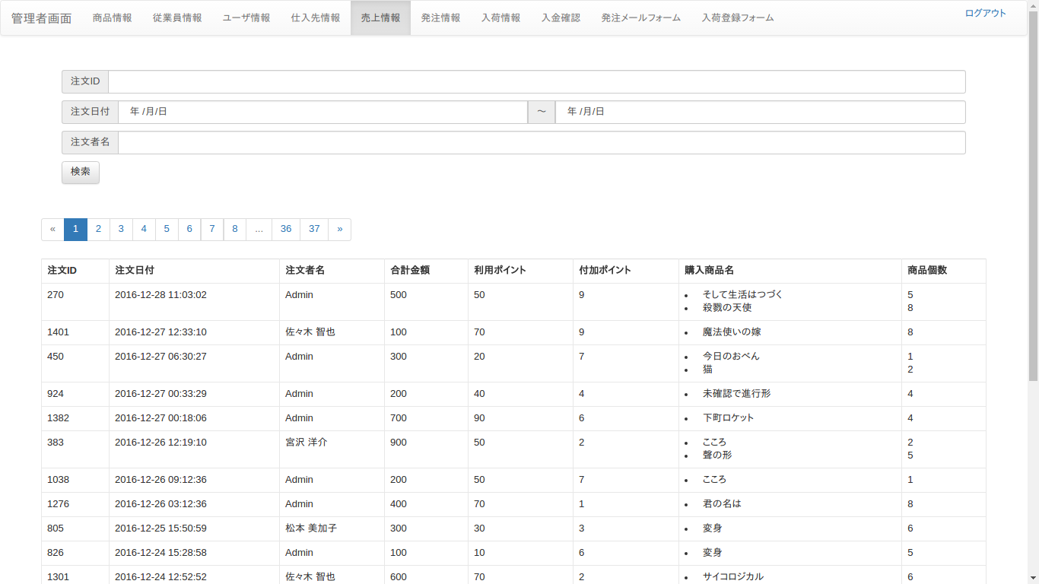
 |  |  |  |  |  |  | フォーム名 |  | admin_uoderdetail

 |  |  |  |  |  |  | 画面サイズ |  | 2050x1010

 |  |  |  |  |  |  | 背景色 |  | 白

 |  |  |  |  |  |  | 文字種類 |  | Chromeブラウザ標準

 |  |  |  |  |  |  | 文字サイズ |  | 14

 |  |  |  |  |  |  | 文字色 |  | 灰色

 |  |  |  |  |  |  | 注意事項

 | 名称 | 使用コントロール | Caption | 初期値 | 必須入力 | TAB順 | 桁制限 | その他
1 | btn_navbar | button |  |  |  | １
2 | lbl_uorder_id | label | 注文ID |  |  | -
3 | txt_uorder_id | text |  |  |  | 2 | 50
4 | lbl_uorder_day_from | label | 注文日付 |  |  | -
5 | txt_uorder_day_from | text |  |  |  | 3 | 10
6 | lbl_uorder_day_to | label | 注文日付 |  |  | -
7 | txt_uorder_day_to | text |  |  |  | 4 | 10
8 | lbl_uorder_name | label | 注文者名 |  |  | -
9 | txt_uorder_name | text |  |  |  | 5 | 50
10 | btn_search | button | 検索 |  |  | 6
11 | btn_pagination | button |  |  |  | 7
12 | lbl_uorder_id | label | 注文ID |  |  | -
13 | lbl_uorder_day | label | 注文日付 |  |  | -
14 | lbl_uorder_name | label | 注文者名 |  |  | -
15 | lbl_sumprice | label | 合計金額 |  |  | -
16 | lbl_use_point | label | 利用ポイント |  |  | -
17 | lbl_grant_point | label | 付与ポイント |  |  | -
18 | lbl_prosuct_name | label | 購入商品名 |  |  | -
19 | lbl_num | label | 商品個数 |  |  | -
20
21
22
23
24
25
26
27
28
29
30

その他

入荷情報
画面仕様書 |  |  | システム名称 |  |  | OICオンラインショップ |  |  |  | 作成日
 |  |  |  |  |  |  |  |  |  | 16/11/22
名称 | 入荷情報 |  | No |  |  |  |  |  |  | 作成者

 |  |  |  |  |  |  | 画面詳細

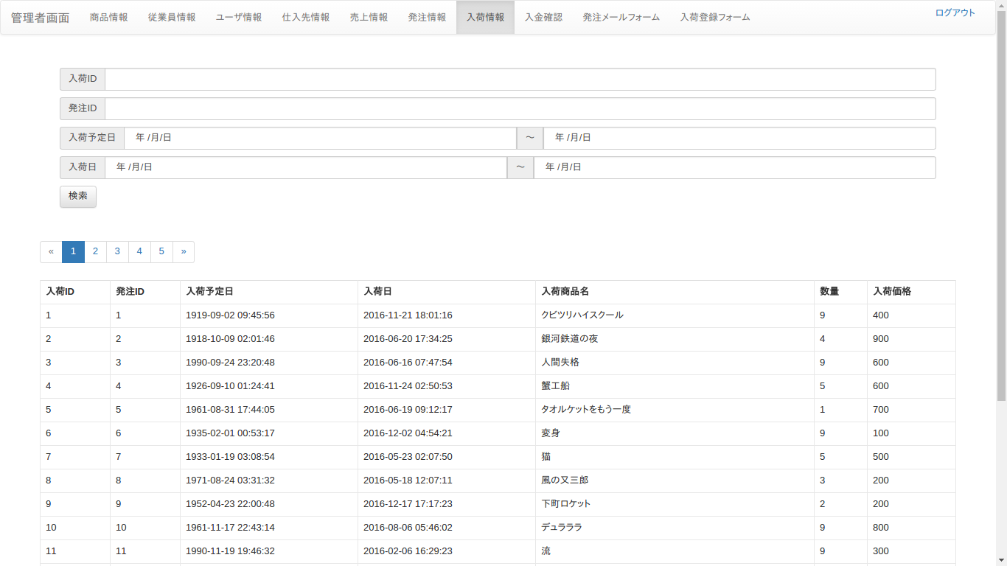
 |  |  |  |  |  |  | フォーム名 |  | admin_arrive

 |  |  |  |  |  |  | 画面サイズ |  | 2050x1010

 |  |  |  |  |  |  | 背景色 |  | 白

 |  |  |  |  |  |  | 文字種類 |  | Chromeブラウザ標準

 |  |  |  |  |  |  | 文字サイズ |  | 14

 |  |  |  |  |  |  | 文字色 |  | 灰色

 |  |  |  |  |  |  | 注意事項

 | 名称 | 使用コントロール | Caption | 初期値 | 必須入力 | TAB順 | 桁制限 | その他
1 | btn_navbar | button |  |  |  | 1
2 | lbl_arrive_id | label | 入荷ID |  |  | -
3 | txt_arrive_id | text |  |  |  | 2 | 50
4 | lbl_order_id | label | 発注ID |  |  | -
5 | txt_order_id | text |  |  |  | 3 | 50
6 | lbl_arrive_plan_from | label | 入荷予定日 |  |  | -
7 | txt_arrive_plan_from | text |  |  |  | 4 | 10
8 | lbl_arrive_plan_to | label | 入荷予定日 |  |  | -
9 | txt_arrive_plan_to | text |  |  |  | 5 | 10
10 | lbl_arrive_day_from | label | 入荷日 |  |  | -
11 | txt_arrive_day_from | text |  |  |  | 6 | 10
12 | lbl_arrive_day_to | label | 入荷日 |  |  | -
13 | txt_arrive_day_to | text |  |  |  | 7 | 10
14 | btn_search | button | 検索 |  |  | 8
15 | pagination | button |  |  |  | 9
16 | lbl_arrive_id | label | 入荷ID |  |  | -
17 | lbl_order_id | label | 発注ID |  |  | -
18 | lbl_arrive_plan | label | 入荷予定日 |  |  | -
19 | lbl_arrive_day | label | 入荷日 |  |  | -
20 | lbl_arrive_product_name | label | 入荷商品名 |  |  | -
21 | lbl_num | label | 数量 |  |  | -
22 | lbl_arrive_price | label | 入荷価格 |  |  | -
23
24
25
26
27
28
29
30

その他

入金確認
画面仕様書 |  |  | システム名称 |  |  | OICオンラインショップ |  |  |  | 作成日
 |  |  |  |  |  |  |  |  |  | 16/11/22
名称 | 入金確認 |  | No |  |  |  |  |  |  | 作成者

 |  |  |  |  |  |  | 画面詳細

 |  |  |  |  |  |  | フォーム名 |  | admin_payment
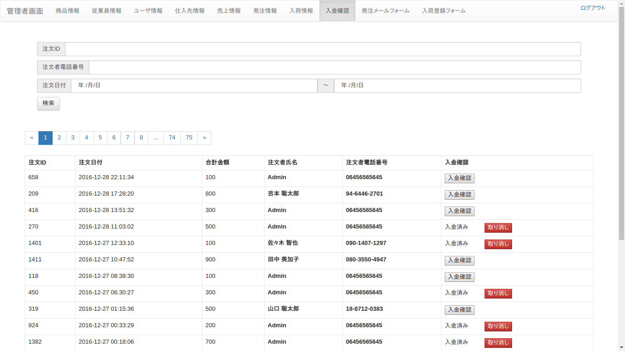
 |  |  |  |  |  |  | 画面サイズ |  | 2050x1010

 |  |  |  |  |  |  | 背景色 |  | 白

 |  |  |  |  |  |  | 文字種類 |  | Chromeブラウザ標準

 |  |  |  |  |  |  | 文字サイズ |  | 14

 |  |  |  |  |  |  | 文字色 |  | 灰色

 |  |  |  |  |  |  | 注意事項

 | 名称 | 使用コントロール | Caption | 初期値 | 必須入力 | TAB順 | 桁制限 | その他
1 | btn_navbar | button |  |  |  | 1
2 | lbl_payment_id | label | 注文ID |  |  | -
3 | txt_payment_id | textbox |  |  |  | 2 | 10
4 | lbl_user_phonenum | label | 注文者電話番号 |  |  | -
5 | txt_user_phonenum | textbox |  |  |  | 3 | 20
6 | lbl_uorder_form | label | 注文日付 |  |  | -
7 | txt_uorder_form | textbox |  |  |  | 4
8 | lbl_uorder_to | label | 注文日付 |  |  | -
9 | txt_uorder_to | textbox |  |  |  | 5
10 | btn_search | button | 検索 |  |  | 6
11 | btn_pagination | button |  |  |  | 7
12 | btn_payment_check | button | 入金確認 |  |  | 8
13 | btn_cancel | button | 取り消し |  |  | 9
14
15
16
17
18
19
20
21
22
23
24
25
26
27
28
29
30

その他

発注メールフォーム
画面仕様書 |  |  | システム名称 |  |  | OICオンラインショップ |  |  |  | 作成日
 |  |  |  |  |  |  |  |  |  | 16/11/22
名称 | 発注メールフォーム |  | No |  |  |  |  |  |  | 作成者

 |  |  |  |  |  |  | 画面詳細
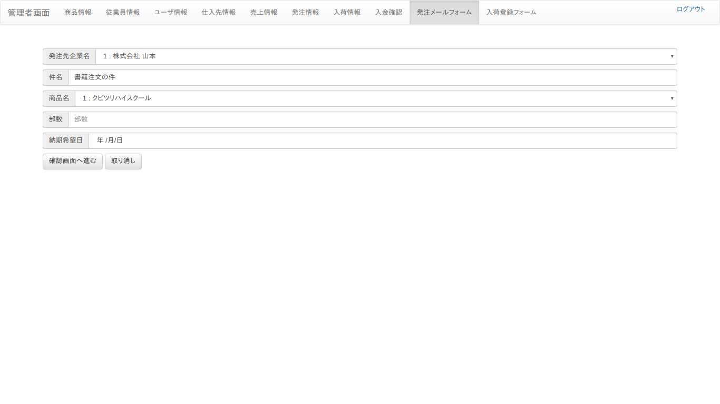
 |  |  |  |  |  |  | フォーム名 |  | admin_mailform

 |  |  |  |  |  |  | 画面サイズ |  | 2050x1010

 |  |  |  |  |  |  | 背景色 |  | 白

 |  |  |  |  |  |  | 文字種類 |  | Chromeブラウザ標準

 |  |  |  |  |  |  | 文字サイズ |  | 14

 |  |  |  |  |  |  | 文字色 |  | 灰色

 |  |  |  |  |  |  | 注意事項

 | 名称 | 使用コントロール | Caption | 初期値 | 必須入力 | TAB順 | 桁制限 | その他
1 | btn_navbar | button |  |  |  | 1
2 | lbl_company_name | label | 発注先企業名
3 | pull_company_name | pulldown |  |  | ○ | 2
4 | lbl_subject | label | 件名
5 | txt_subject | textbox |  |  | ○ | 3 | 30
6 | lbl_product_name | label | 商品名
7 | pull_product_name | pulldown |  |  | ○ | 4
8 | lbl_copies | label | 部数
9 | txt_copies | textbox |  |  | ○ | 5 | 3
10 | lbl_preferred_date | label | 納期希望日
11 | txt_preferred_date | textbox |  |  | ○ | 6
12 | btn_confirmation | button | 確認画面へ進む |  |  | 7
13 | btn_reset | button | 取り消し |  |  | 8
14
15
16
17
18
19
20
21
22
23
24
25
26
27
28
29
30

その他

